4.6
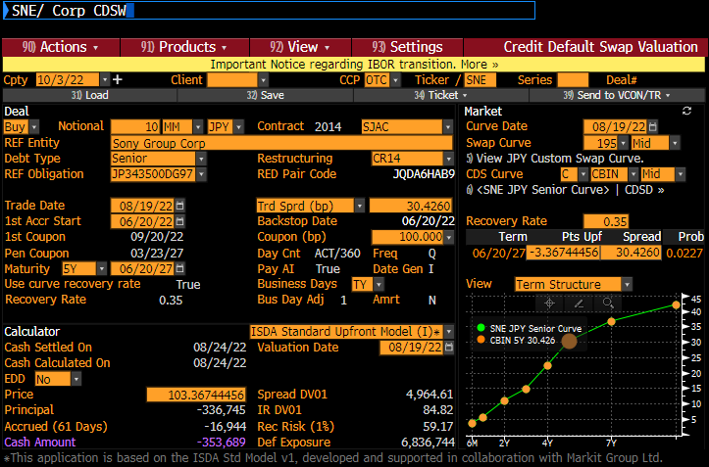
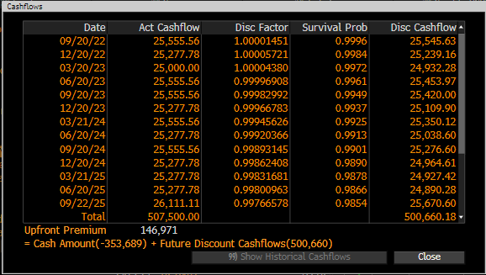
 |  |  |  |  |  | ( F列 計算式 )
額面 |  | 10,000,000 |  | ﾌﾟﾚﾐｱﾑ ﾚｸﾞ | 484,006 | =C2*C3*F28
ｸｰﾎﾟﾝ C |  | 1.00% |  | ﾃﾞﾌｫﾙﾄ ﾚｸﾞ | 147,264 | =C2*F29
回収率 R |  | 35% |  | 時価(元本) | -336,742 | =-F2+F3
ﾊｻﾞｰﾄﾞ λ |  | 0.4681% |  | ｸｫｰﾄｽﾌﾟﾚｯﾄﾞ | 0.30426% | =F29/F28
年 | δ | ﾃﾞｨｽｶｳﾝﾄ ﾌｧｸﾀｰ D | 生存確率Q | 平均Q (D列平均値) | dQ | ( F列等 計算式 )
2022-08-20 |  |  | 100.0000% |  |  | *** E8セル = (D7+D8) / 2
2022-09-20 | 0.086111 | 1.000015 | 99.9597% | 99.9799% | 0.04030% | =D7-D8
2022-12-20 | 0.252778 | 1.000057 | 99.8415% | 99.9006% | 0.11821% | =D8-D9
2023-03-20 | 0.250000 | 1.000044 | 99.7247% | 99.7831% | 0.11677% | (以下 同じ）
2023-06-20 | 0.255556 | 0.999969 | 99.6055% | 99.6651% | 0.11922%
2023-09-20 | 0.255556 | 0.999830 | 99.4864% | 99.5460% | 0.11908%
( 13行～23行は非表示 )
2026-09-24 | 0.261111 | 0.996032 | 98.0736% | 98.1336% | 0.11994%
2026-12-21 | 0.244444 | 0.995519 | 97.9615% | 98.0175% | 0.11215%
2027-03-23 | 0.255556 | 0.994982 | 97.8443% | 97.9029% | 0.11711%
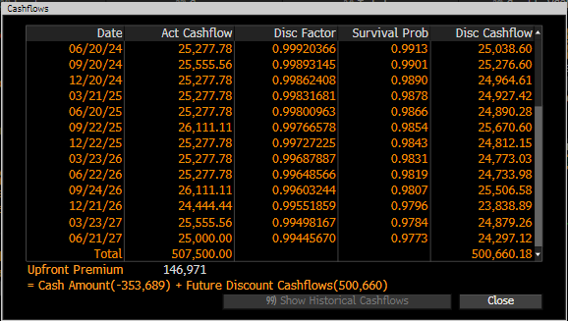
2027-06-21 | 0.250000 | 0.994457 | 97.7299% | 97.7871% | 0.11443% | *** B28セル =(A28-A27+1)/360
4.908 |  |  | 97.7286% | RPV01 | 4.84006 | =SUMPRODUCT(B8:B27,C8:C27,E8:E27)
 |  |  |  | (1-R)ｘΣ(D dQ) | 1.4726% | =SUMPRODUCT(C8:C27,F8:F27)*(1-C4)
 |  |  |  | (Goal Seek) | 30.42599993

 |  |  |  |  |  |  | Original data
 |  |  |  |  |  |  |  | Date | Act Cashflow | Disc Factor | Survival Prob | Disc Cashflow
 |  |  |  |  |  |  | 91 | 2022-09-20 | 25,555.56 | 1.00001451 | 0.9996 | 25,545.63
 |  |  |  |  |  |  | 90 | 2022-12-20 | 25,277.78 | 1.00005721 | 0.9984 | 25,239.16
 |  |  |  |  |  |  | 92 | 2023-03-20 | 25,000.00 | 1.0000438 | 0.9972 | 24,932.28
 |  |  |  |  |  |  | 92 | 2023-06-20 | 25,555.56 | 0.99996908 | 0.9961 | 25,453.97
 |  |  |  |  |  |  | 91 | 2023-09-20 | 25,555.56 | 0.99982992 | 0.9949 | 25,420.00
 |  |  |  |  |  |  | 92 | 2023-12-20 | 25,277.78 | 0.99966783 | 0.9937 | 25,109.90
 |  |  |  |  |  |  | 91 | 2024-03-21 | 25,555.56 | 0.99945626 | 0.9925 | 25,350.12
 |  |  |  |  |  |  | 92 | 2024-06-20 | 25,277.78 | 0.99920366 | 0.9913 | 25,038.60
 |  |  |  |  |  |  | 91 | 2024-09-20 | 25,555.56 | 0.99893145 | 0.9901 | 25,276.60
 |  |  |  |  |  |  | 91 | 2024-12-20 | 25,277.78 | 0.99862408 | 0.989 | 24,964.61
 |  |  |  |  |  |  | 91 | 2025-03-21 | 25,277.78 | 0.99831681 | 0.9878 | 24,927.42
 |  |  |  |  |  |  | 94 | 2025-06-20 | 25,277.78 | 0.99800963 | 0.9866 | 24,890.28
 |  |  |  |  |  |  | 91 | 2025-09-22 | 26,111.11 | 0.99766578 | 0.9854 | 25,670.60
 |  |  |  |  |  |  | 91 | 2025-12-22 | 25,277.78 | 0.99727225 | 0.9843 | 24,812.15
 |  |  |  |  |  |  | 91 | 2026-03-23 | 25,277.78 | 0.99687887 | 0.9831 | 24,773.03
 |  |  |  |  |  |  | 94 | 2026-06-22 | 25,277.78 | 0.99648566 | 0.9819 | 24,733.98
 |  |  |  |  |  |  | 88 | 2026-09-24 | 26,111.11 | 0.99603244 | 0.9807 | 25,506.58
 |  |  |  |  |  |  | 92 | 2026-12-21 | 24,444.44 | 0.99551859 | 0.9796 | 23,838.89
 |  |  |  |  |  |  | 90 | 2027-03-23 | 25,555.56 | 0.99498167 | 0.9784 | 24,879.26
 |  |  |  |  |  |  |  | 2027-06-21 | 25,000.00 | 0.9944567 | 0.9773 | 24,297.12

